关系图
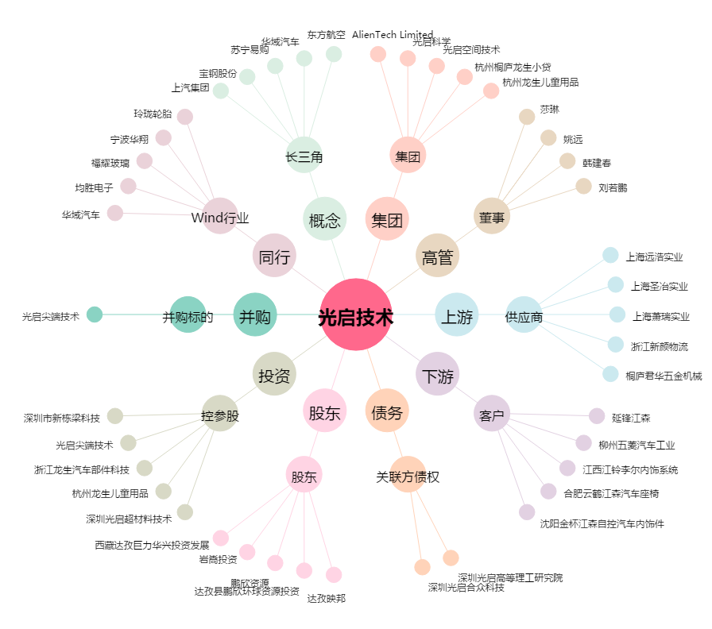
光启技术[002625.SZ] - 关系概览图

